Factor R
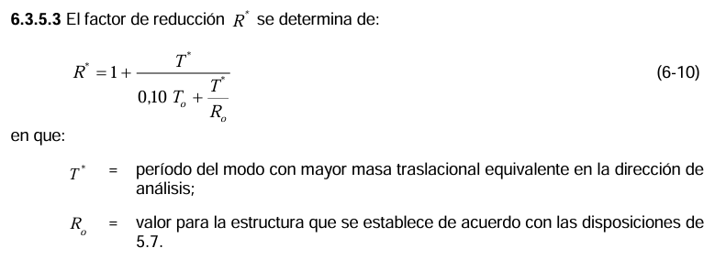
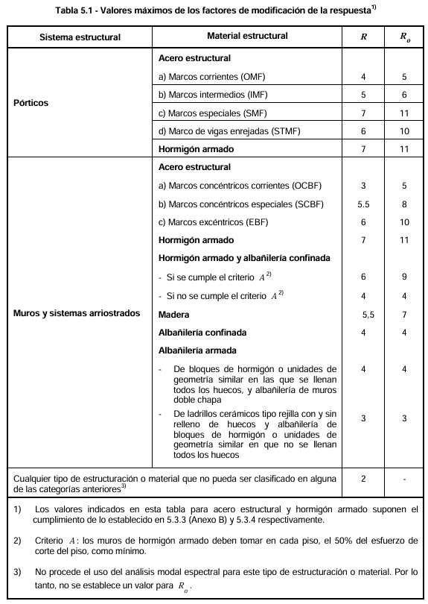
 |  |  |  | Tabla 6.3 Valor de los parámetros que dependen del tipo de suelo
 |  |  |  | Tipo suelo | s | T_0(s) | T'(s) | n | p
 |  |  |  | A | 0.9 | 0.15 | 0.2 | 1 | 2
 |  |  |  | B | 1 | 0.3 | 0.35 | 1.33 | 1.5
 |  |  |  | C | 1.05 | 0.4 | 0.45 | 1.4 | 1.6
 |  |  |  | D | 1.2 | 0.75 | 0.85 | 1.8 | 1
 |  |  |  | E | 1.3 | 1.2 | 1.35 | 1.8 | 1

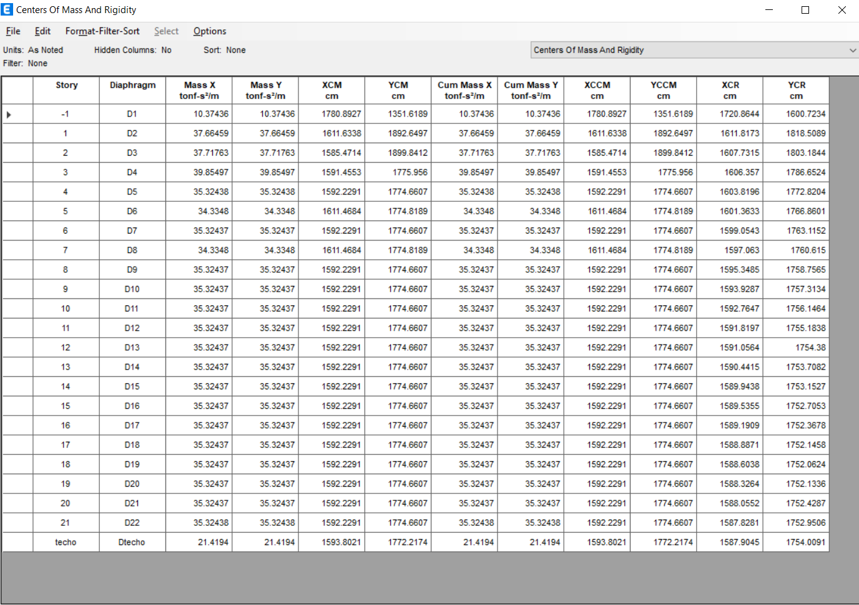
item | valor |  |  |  | Cum Mass X | Cum Mass Y
R0 | 11 |  |  |  | tonf-s²/m | tonf-s²/m
T0 | 0.15 |  |  |  | 10.37436 | 10.37436
 |  |  |  |  | 37.66459 | 37.66459
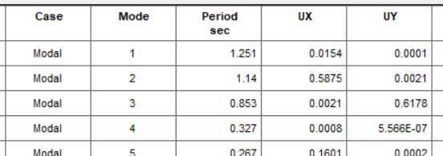
 |  |  |  |  | 37.71763 | 37.71763
MODO | Periodo [s] | Dirección |  |  | 39.85497 | 39.85497
1 | 1.14 | UX |  |  | 35.32438 | 35.32438
2 | 0.853 | UY |  |  | 34.3348 | 34.3348
 |  |  |  |  | 35.32437 | 35.32437
Rx* | 10.609 | 1/Rx* | 0.094257854821 |  | 34.3348 | 34.3348
Ry* | 10.217 | 1/Ry* | 0.097875204307 |  | 35.32437 | 35.32437
 |  |  |  |  | 35.32437 | 35.32437
PP | 8218 | tonf |  |  | 35.32437 | 35.32437
SC | 2093 | tonf |  |  | 35.32437 | 35.32437
 |  |  |  |  | 35.32437 | 35.32437
P | 7660.5357069 | tonf |  |  | 35.32437 | 35.32437
 |  |  |  |  | 35.32437 | 35.32437
 |  |  |  |  | 35.32437 | 35.32437
 |  |  |  |  | 35.32437 | 35.32437
 |  |  |  |  | 35.32437 | 35.32437
 |  |  |  |  | 35.32437 | 35.32437
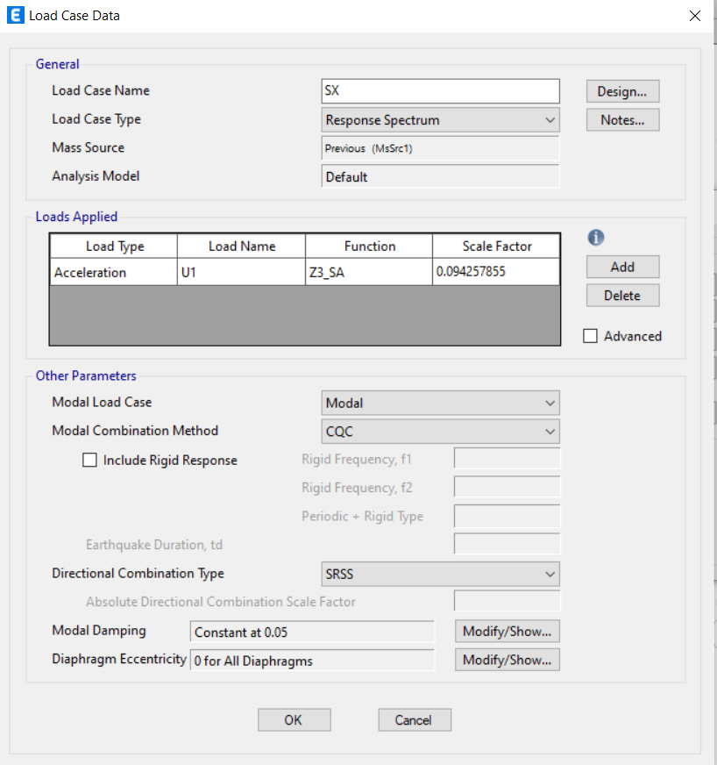
 |  |  |  |  | 35.32437 | 35.32437

 |  |  |  |  | 35.32437 | 35.32437
 |  |  |  |  | 35.32438 | 35.32438
 |  |  |  |  | 21.4194 | 21.4194
 |  |  |  | Masa sísmica | 780.89049 | 780.89049
 |  |  |  | Peso sísmico | 7660.5357069 | 7660.5357069

Corte basal
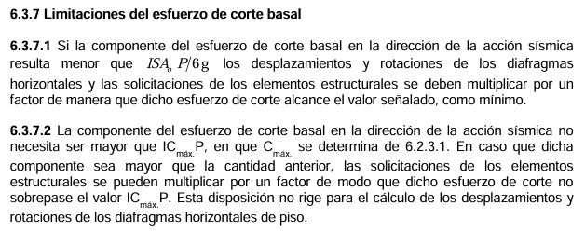
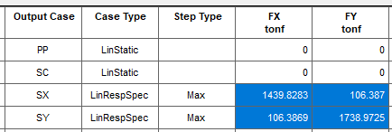
S | 0.9
T0 | 0.15
T' | 0.2
n | 1
p | 2
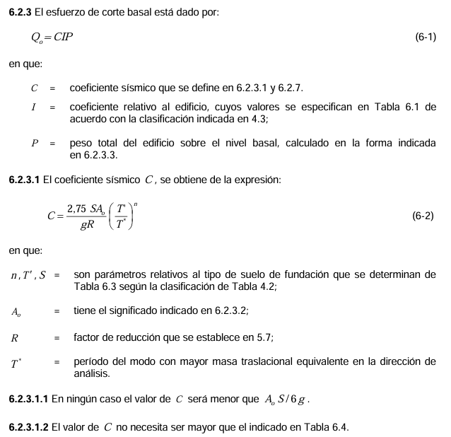
A0 | 0.4
I | 1
R | 1
g | 9.81

MODO | Periodo [s] | Dirección
1 | 1.14 | UX
2 | 0.853 | UY

Rx* | 10.609 | 1/Rx* | 0.094257854821
Ry* | 10.217 | 1/Ry* | 0.097875204307

C x(6.2.3.1) | 0.016371101101
C y(6.2.3.1) | 0.022718980601

C_MAX (Tabla6.4) | 0.1
C_min | 0.06

P | 7660.5357069 | tonf

IA0 P/6 | 510.70238046 | tonf | Mínimo
0.35*SIA0P | 965.22749907 | tonf | Máximo

CIP_x | 766.05357069 | tonf | Está dentro del rango
CIP_y | 766.05357069 | tonf | Está dentro del rango

norma
Q_xn | 766.05357069 | ton f
Q_yn | 766.05357069 | ton f

primera iteración
Qx_1 | 160.341 | ton f
Qy_1 | 201.91 | ton f

Calculamos R**
Rx** | 2.2205875217 | 1/Rx** | 0.45033127055
Ry** | 2.6929358375 | 1/Ry** | 0.37134193325

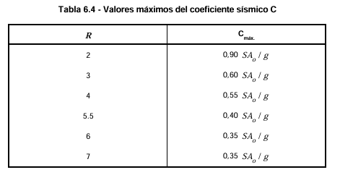
Segunda iteranción
Q_x2 | 766.055 | ton f
Qy_2 | 765.988 | ton f

